CollectiveAccess
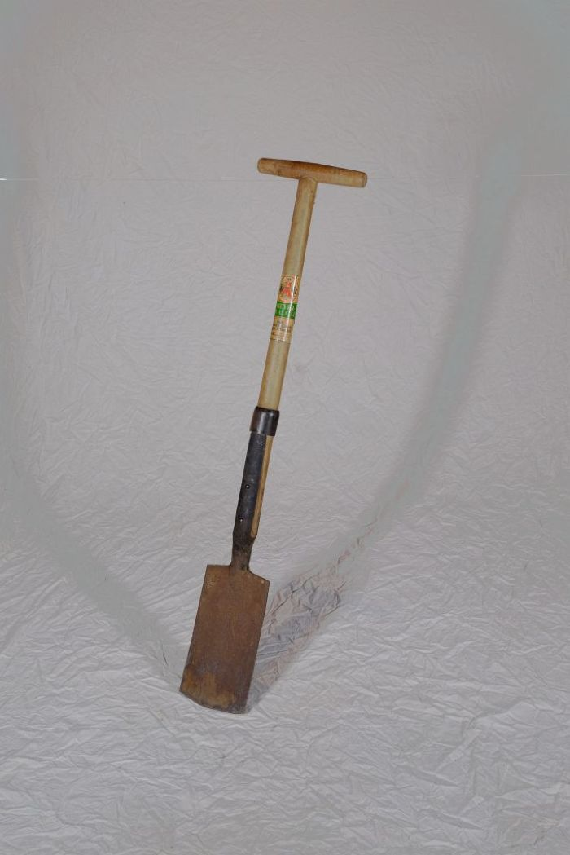
Image | Object | Description | Date
 | Rodespaten "Ketzin" (A1213) | Der Rodespaten diente vor allem zur Bearbeitung gröberer Böden. Das Etikett zeigt die Aufschrift "Meyer-Qualität - Aus einem Stück geschmiedet - Rodespaten Ketzin". Das Modell "Ketzin" wird auch heute noch von der Firma "Meyer" hergestellt und als "der Spaten für das Grobe" beworben.
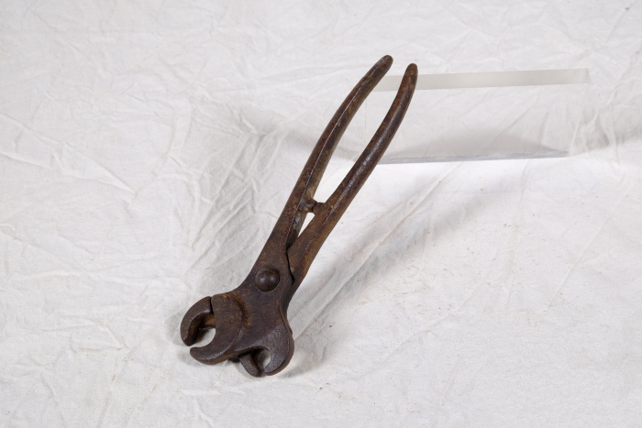 | Doppel-Nasenringzange für Schweine (A1437) | Die Nasenringzange wurde verwendet, um einen oder mehrere Ringe am Rüssel eines Schweines anzubringen. Das Tier sollte dadurch am Wühlen und Graben gehindert werden. Durch den doppelten Zangenkopf konnten mit dieser Zange verschiedene Ringgrößen angebracht werden. Der aufgebogene Ring wurde hierfür in einen der beiden offenen Zangenköpfe gelegt. Anschließend wurde die Zange zwischen Nasenloch und Nasenflügel positioniert und schnell zugedrückt. Dadurch wurde der Ring zugebogen und befestigt.
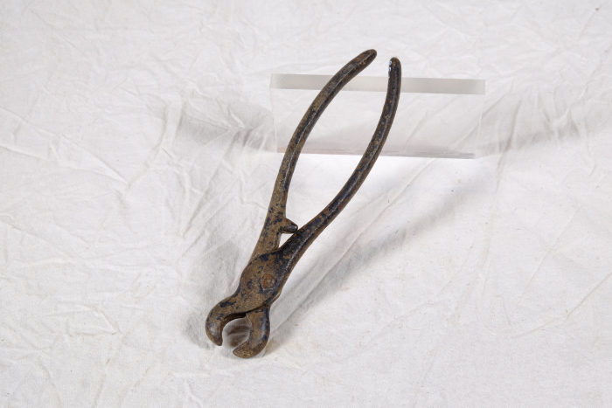 | Nasenringzange für Schweine (A1438) | Die Nasenringzange wurde verwendet, um einen oder mehrere Ringe am Rüssel eines Schweines anzubringen. Das Tier sollte dadurch am Wühlen und Graben gehindert werden. Der aufgebogene Ring wurde in die Kerbungen auf der Innenseite des Zangenkopfes gelegt. Die beiden Kerbungen sind unterschiedlich groß, sodass die Zange für zwei verschiedene Ringgrößen geeignet war. Anschließend wurde die Zange zwischen Nasenloch und Nasenflügel positioniert und schnell zugedrückt. Dadurch wurde der Ring zugebogen und befestigt.

